Sheet1
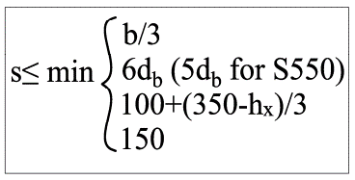
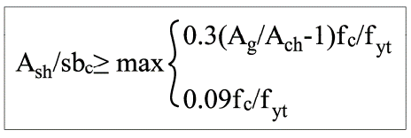
سلولهای آبی به N-mm مقدار دهی شوند |  |  |  | الزامات پیچیده ی آرماتور عرضی جزء مرزی طبق بند های 9-20-7-4-4-الف الی ج
مهم: fyt را به تناسب نوع میلگرد سلول Ash برحسب AIIIیاAII تغییر دهید.
AIII=400Mpa AII=300MPA
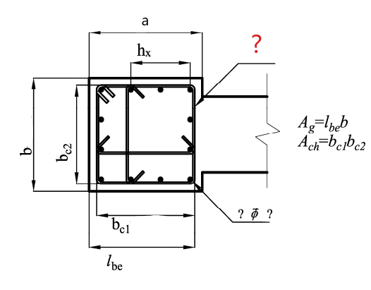


 |  |  |  |  | clear cover | 40
 |  |  |  |  | fyt | 300
 |  |  |  |  | fc | 25
 |  |  |  |  | ?Ф? | 12 | Ф | 28
 |  |  |  |  | a | 600
 |  |  |  |  | b | 600
 |  |  |  |  | bc1 | 520
 |  |  |  |  | bc2 | 520
 |  |  |  |  | Lbe | 560
 |  |  |  |  | Ag | 336000
 |  |  |  |  | Ach | 270400
 | 314.66666667
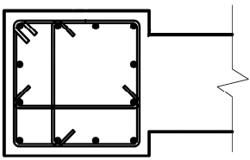
hx | 314.66666667
s | 111.77777778
 | 0.00607
 | 0.0075 |  |  |  |  |  |  |  | USE | Ф | 10 | @ | 60 | mm
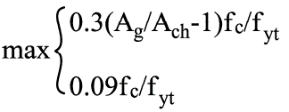 | 0.00750 |  |  |  |  |  |  |  |  |  |  | S | 300

 |  |  |  |  |  |  |  |  |  |  |  |  |  |  | 1 | 10
 |  |  |  |  |  |  |  |  |  |  |  |  |  |  | 2 | 12
Ash | 3 | Ф | 10 |  | 235.62 |  |  |  |  |  |  |  |  |  | 3
s<= | 60.4 | mm |  |  |  |  |  |  |  |  |  |  |  |  | 4
 |  |  |  |  |  |  |  |  |  |  |  |  |  |  | 5
 |  |  |  |  |  |  |  |  |  |  |  |  |  |  | 6
 |  |  |  |  |  |  |  |  |  |  |  |  |  |  | 7
 |  |  |  |  |  |  |  |  |  |  |  |  |  |  | 8

